別紙1
業種 | 一般土木建築業 | 岸本建設株式会社
地域 | 摂津市

岸本建設株式会社
Company profile & recruitment information
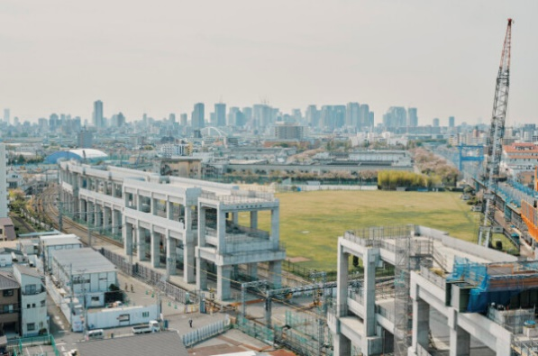 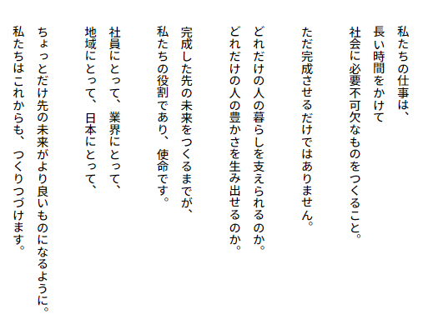 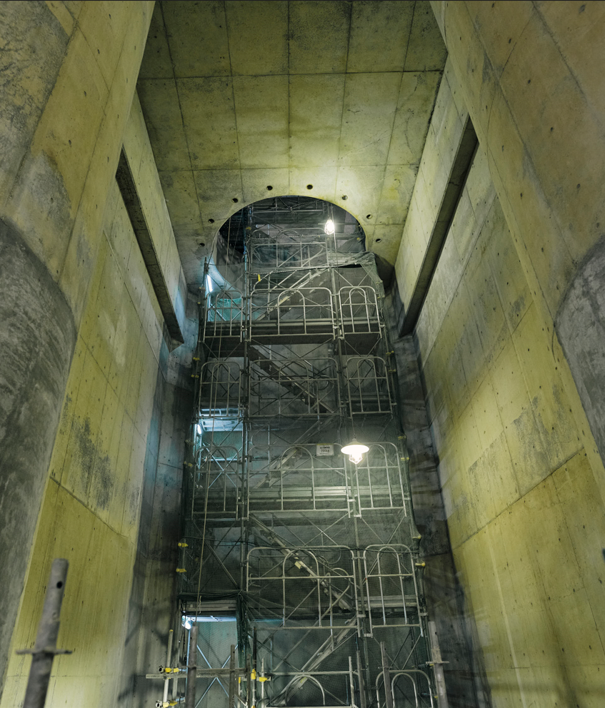  

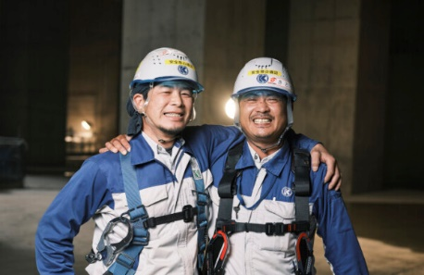

ＭＩＳＳＩＯＮ 豊かなくらしの「はじまり」
ＶＩＳＩＯＮ 社員が誇りとする会社
ＶＡＬＵＥ 愛される建設人。
社会になくてはならないものをつくり上げたい！
人の暮らしを支える仕事がしたい！
そんな先輩が活躍している会社です
当日のご参加お待ちしています！

企業サイト
NEWS
・２０２５年４月１日 ６名の新しい仲間が増えました！
・寮と本社屋を建て替えます ２０２７年完成予定！
・住宅手当が独身者にも拡充されました！
これからもより良い働き方や待遇を目指して改革を進めていきます

採用募集要項
■募集職種 総合職（土木施工管理）
■募集要件 学部学科問いません
■選考方法 面接・作文（※面接重視、ES・適性検査はありません）
現場見学参加者は1次面接免除
採用LINE
会社情報
■事業内容 建設業（土木工事100％） ■資本金 2億6千万円 ■売上高 170億円（2024年4月期）
■所在地 本社：大阪府摂津市昭和園9-13 東京支店：東京都台東区田井東1-27-1
■勤務地 大阪本店または東京支店の管轄現場 ■従業員数 248名（男性228名 女性20名）
■勤務時間 8：00～17：00
■各種制度 新入社員研修3カ月（うち富士教育訓練センターで2カ月間合宿） 独身寮（9,000円/月）など充実
■手当等 現場手当・資格手当・住宅手当・家族手当ほか 通勤交通費全額支給 ■年間休日 110日
■主な取引先 大林組（70％）、東急建設、戸田建設、五洋建設、鴻池組、大鉄工業ほか

別紙1 (2)
記入不要
業種 | 株式会社○○○○
地域

岸本建設株式会社
Company profile & recruitment information


ＭＩＳＳＩＯＮ 豊かなくらしの「はじまり」
ＶＩＳＩＯＮ 社員が誇りとする会社
ＶＡＬＵＥ 愛される建設人。
社会になくてはならないものをつくり上げたい！
人の暮らしを支える仕事がしたい！
そんな先輩が活躍している会社です
当日のご参加お待ちしています！

企業サイト
NEWS
・２０２５年４月１日 ６名の新しい仲間が増えました！
・寮と本社屋を建て替えます ２０２７年完成予定！
・住宅手当が独身者にも拡充されました！
これからもより良い働き方や待遇を目指して改革を進めていきます

採用募集要項
■募集職種 総合職（土木施工管理）
■募集要件 学部学科問いません
■選考方法 面接・作文（※面接重視、ES・適性検査はありません）
現場見学参加者は1次面接免除
採用LINE
会社情報
■事業内容 建設業（土木工事100％） ■資本金 2億6千万円 ■売上高 170億円（2024年4月期）
■所在地 本社：大阪府摂津市昭和園9-13 東京支店：東京都台東区田井東1-27-1
■勤務地 大阪本店または東京支店の管轄現場 ■従業員数 248名（男性228名 女性20名）
■勤務時間 8：00～17：00
■各種制度 新入社員研修3カ月（うち富士教育訓練センターで2カ月間合宿） 独身寮（9,000円/月）など充実
■手当等 現場手当・資格手当・住宅手当・家族手当ほか 通勤交通費全額支給 ■年間休日 110日
■主な取引先 大林組（70％）、東急建設、戸田建設、五洋建設、鴻池組、大鉄工業ほか

